Planilha1
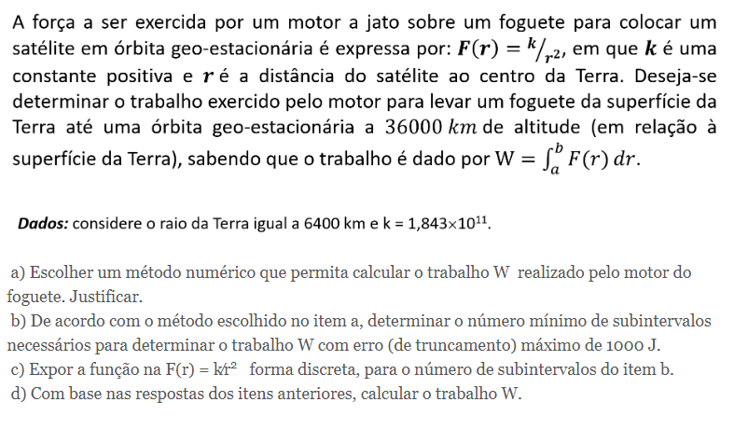
a-) | O método númerico a ser utilizado para calcular o trabalho W realizado pelo motor do foguete será a Primeira Regra de Simpson, por destacar um erro de truncamento menor em relação aos outros métodos

b-) | k = | 184300000000 |  |  | fiv = | 3.2183015719E-10
 | a = | 6400
 | b = | 42400
 | b-a = | 36000
 | E = | 1000
 | Fiv = | 8.238852E-07

 | n^4 = | 108110216.26 |  | 101.9686534
 | n^2 = | 10397.606275
 | n = | 101.9686534 |  | n = | 102

 | 102 é o valor mínimo de n para que o erro de truncamento seja no máximo 1000 J

c-)

 |  | a = | 6400 |  |  |  | n = | 102
 |  | b = | 42400 |  |  |  | h = | 352.94117647

 | i | xi | f(xi) | Mult | F(xi)* Mult |  | ∑ = | 207929.31861
 | 0 | 6400.00000 | 4499.51172 | 1.00000 | 4499.51172 |  |  |  | d-)
 | 1 | 6752.94118 | 4041.47040 | 4.00000 | 16165.88158 |  | W = | 24462272.777
 | 2 | 7105.88235 | 3649.97012 | 2.00000 | 7299.94024
 | 3 | 7458.82353 | 3312.71955 | 4.00000 | 13250.87821 |  |  |  | W = | 2.45E+07
 | 4 | 7811.76471 | 3020.13967 | 2.00000 | 6040.27934 |  |  |  |  |  | Igor Eiki Ferreira Kubota
 | 5 | 8164.70588 | 2764.67602 | 4.00000 | 11058.70408 |  |  |  |  |  | 19.02466-5
 | 6 | 8517.64706 | 2540.30612 | 2.00000 | 5080.61224
 | 7 | 8870.58824 | 2342.18122 | 4.00000 | 9368.72489
 | 8 | 9223.52941 | 2166.36216 | 2.00000 | 4332.72432
 | 9 | 9576.47059 | 2009.62200 | 4.00000 | 8038.48801
 | 10 | 9929.41176 | 1869.29693 | 2.00000 | 3738.59387
 | 11 | 10282.35294 | 1743.17232 | 4.00000 | 6972.68928
 | 12 | 10635.29412 | 1629.39480 | 2.00000 | 3258.78960
 | 13 | 10988.23529 | 1526.40378 | 4.00000 | 6105.61514
 | 14 | 11341.17647 | 1432.87768 | 2.00000 | 2865.75537
 | 15 | 11694.11765 | 1347.69128 | 4.00000 | 5390.76511
 | 16 | 12047.05882 | 1269.88173 | 2.00000 | 2539.76345
 | 17 | 12400.00000 | 1198.62123 | 4.00000 | 4794.48491
 | 18 | 12752.94118 | 1133.19493 | 2.00000 | 2266.38986
 | 19 | 13105.88235 | 1072.98291 | 4.00000 | 4291.93164
 | 20 | 13458.82353 | 1017.44546 | 2.00000 | 2034.89092
 | 21 | 13811.76471 | 966.11092 | 4.00000 | 3864.44370
 | 22 | 14164.70588 | 918.56568 | 2.00000 | 1837.13135
 | 23 | 14517.64706 | 874.44574 | 4.00000 | 3497.78297
 | 24 | 14870.58824 | 833.42983 | 2.00000 | 1666.85965
 | 25 | 15223.52941 | 795.23344 | 4.00000 | 3180.93376
 | 26 | 15576.47059 | 759.60395 | 2.00000 | 1519.20791
 | 27 | 15929.41176 | 726.31641 | 4.00000 | 2905.26565
 | 28 | 16282.35294 | 695.16998 | 2.00000 | 1390.33995
 | 29 | 16635.29412 | 665.98488 | 4.00000 | 2663.93951
 | 30 | 16988.23529 | 638.59983 | 2.00000 | 1277.19966
 | 31 | 17341.17647 | 612.86980 | 4.00000 | 2451.47919
 | 32 | 17694.11765 | 588.66405 | 2.00000 | 1177.32810
 | 33 | 18047.05882 | 565.86452 | 4.00000 | 2263.45810
 | 34 | 18400.00000 | 544.36437 | 2.00000 | 1088.72873
 | 35 | 18752.94118 | 524.06669 | 4.00000 | 2096.26674
 | 36 | 19105.88235 | 504.88345 | 2.00000 | 1009.76690
 | 37 | 19458.82353 | 486.73455 | 4.00000 | 1946.93821
 | 38 | 19811.76471 | 469.54694 | 2.00000 | 939.09388
 | 39 | 20164.70588 | 453.25390 | 4.00000 | 1813.01561
 | 40 | 20517.64706 | 437.79442 | 2.00000 | 875.58885
 | 41 | 20870.58824 | 423.11260 | 4.00000 | 1692.45039
 | 42 | 21223.52941 | 409.15713 | 2.00000 | 818.31425
 | 43 | 21576.47059 | 395.88088 | 4.00000 | 1583.52351
 | 44 | 21929.41176 | 383.24048 | 2.00000 | 766.48095
 | 45 | 22282.35294 | 371.19596 | 4.00000 | 1484.78383
 | 46 | 22635.29412 | 359.71045 | 2.00000 | 719.42089
 | 47 | 22988.23529 | 348.74988 | 4.00000 | 1394.99952
 | 48 | 23341.17647 | 338.28275 | 2.00000 | 676.56550
 | 49 | 23694.11765 | 328.27987 | 4.00000 | 1313.11948
 | 50 | 24047.05882 | 318.71419 | 2.00000 | 637.42839
 | 51 | 24400.00000 | 309.56060 | 4.00000 | 1238.24241
 | 52 | 24752.94118 | 300.79576 | 2.00000 | 601.59153
 | 53 | 25105.88235 | 292.39797 | 4.00000 | 1169.59189
 | 54 | 25458.82353 | 284.34702 | 2.00000 | 568.69403
 | 55 | 25811.76471 | 276.62405 | 4.00000 | 1106.49621
 | 56 | 26164.70588 | 269.21151 | 2.00000 | 538.42302
 | 57 | 26517.64706 | 262.09296 | 4.00000 | 1048.37186
 | 58 | 26870.58824 | 255.25308 | 2.00000 | 510.50616
 | 59 | 27223.52941 | 248.67749 | 4.00000 | 994.70997
 | 60 | 27576.47059 | 242.35276 | 2.00000 | 484.70552
 | 61 | 27929.41176 | 236.26629 | 4.00000 | 945.06515
 | 62 | 28282.35294 | 230.40625 | 2.00000 | 460.81250
 | 63 | 28635.29412 | 224.76156 | 4.00000 | 899.04624
 | 64 | 28988.23529 | 219.32179 | 2.00000 | 438.64358
 | 65 | 29341.17647 | 214.07714 | 4.00000 | 856.30855
 | 66 | 29694.11765 | 209.01838 | 2.00000 | 418.03677
 | 67 | 30047.05882 | 204.13685 | 4.00000 | 816.54738
 | 68 | 30400.00000 | 199.42434 | 2.00000 | 398.84868
 | 69 | 30752.94118 | 194.87316 | 4.00000 | 779.49263
 | 70 | 31105.88235 | 190.47601 | 2.00000 | 380.95202
 | 71 | 31458.82353 | 186.22603 | 4.00000 | 744.90411
 | 72 | 31811.76471 | 182.11672 | 2.00000 | 364.23343
 | 73 | 32164.70588 | 178.14194 | 4.00000 | 712.56774
 | 74 | 32517.64706 | 174.29588 | 2.00000 | 348.59175
 | 75 | 32870.58824 | 170.57304 | 4.00000 | 682.29215
 | 76 | 33223.52941 | 166.96821 | 2.00000 | 333.93643
 | 77 | 33576.47059 | 163.47647 | 4.00000 | 653.90588
 | 78 | 33929.41176 | 160.09312 | 2.00000 | 320.18624
 | 79 | 34282.35294 | 156.81373 | 4.00000 | 627.25493
 | 80 | 34635.29412 | 153.63408 | 2.00000 | 307.26817
 | 81 | 34988.23529 | 150.55017 | 4.00000 | 602.20069
 | 82 | 35341.17647 | 147.55819 | 2.00000 | 295.11639
 | 83 | 35694.11765 | 144.65453 | 4.00000 | 578.61811
 | 84 | 36047.05882 | 141.83574 | 2.00000 | 283.67147
 | 85 | 36400.00000 | 139.09854 | 4.00000 | 556.39416
 | 86 | 36752.94118 | 136.43982 | 2.00000 | 272.87964
 | 87 | 37105.88235 | 133.85661 | 4.00000 | 535.42642
 | 88 | 37458.82353 | 131.34607 | 2.00000 | 262.69213
 | 89 | 37811.76471 | 128.90550 | 4.00000 | 515.62199
 | 90 | 38164.70588 | 126.53233 | 2.00000 | 253.06465
 | 91 | 38517.64706 | 124.22409 | 4.00000 | 496.89637
 | 92 | 38870.58824 | 121.97845 | 2.00000 | 243.95690
 | 93 | 39223.52941 | 119.79315 | 4.00000 | 479.17261
 | 94 | 39576.47059 | 117.66606 | 2.00000 | 235.33212
 | 95 | 39929.41176 | 115.59512 | 4.00000 | 462.38049
 | 96 | 40282.35294 | 113.57838 | 2.00000 | 227.15676
 | 97 | 40635.29412 | 111.61396 | 4.00000 | 446.45584
 | 98 | 40988.23529 | 109.70007 | 2.00000 | 219.40013
 | 99 | 41341.17647 | 107.83498 | 4.00000 | 431.33993
 | 100 | 41694.11765 | 106.01706 | 2.00000 | 212.03412
 | 101 | 42047.05882 | 104.24473 | 4.00000 | 416.97890
 | 102 | 42400.00000 | 102.51646 | 2.00000 | 205.03293

